Лист1
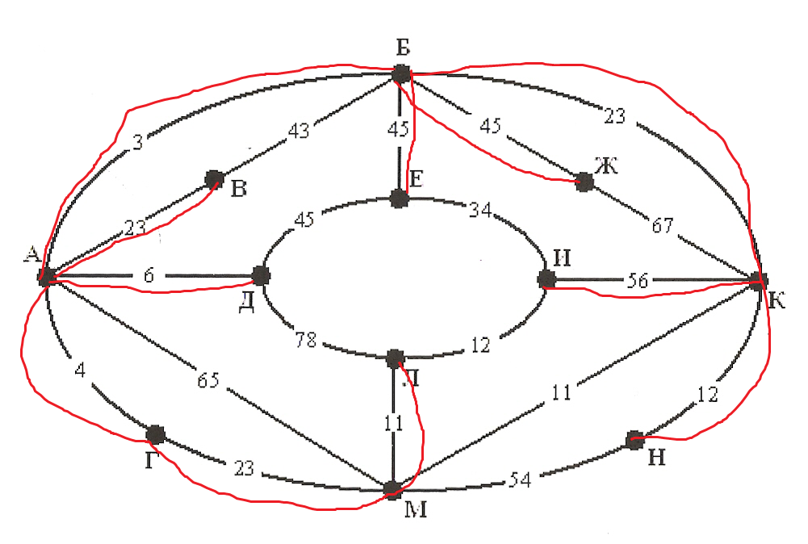
Шаг | А | Б | В | Г | Д | Е | Ж | И | К | Л | М | Н
1 | 0 | 0 | 0 | 0 | 0 | 0 | 0 | 0 | 0 | 0 | 0 | 0
2 |  | 3 | 23 | 4 | 6 | 3 | 3 | 3 | 3 | 4 | 4 | 3
3 |  |  |  |  |  | 45 | 45 | 23 | 23 | 23 | 23 | 23
4 |  |  |  |  |  |  |  | 56 |  | 11 |  | 12
5

